상품제안서
오슬로 롤리폴리 엣지 머그 | 상품코드: F14469

 |  |  |  |  |  |  | 02-412-0044 | www.easy1.co.kr
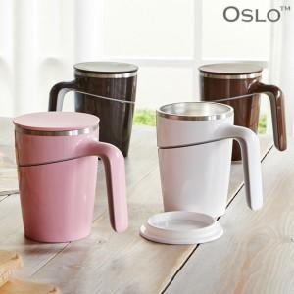

【상세/제작정보】 | 하단에 설계된 흡판에 의해 ,쓰러짐 방지기능이 있는 머그형 텀블러

【인쇄/포장옵션】 | 실크, 레이저 / 포장지포장

【공급단가】 | 수량 | 50~ | 100~ | 500~ | 1,000~ | 2,000~
*VAT별도 | 단가 | 17,550원 | 16,900원 | 16,250원 | 15,600원 | 15,210원

【상품 URL】 | https://easy1.co.kr:443/src/goods_detail.php?gdno=14469

